CURVAS DE FENTON NIÑAS
DATOS DEL USUARIO / PACIENTE
PRIMER APELLIDO | PRIMER NOMBRE |  | EDAD (Horas) | NÚMERO DE HISTORIA CLÍNICA ÚNICA | NÚMERO DE ARCHIVO

CURVAS DE CRECIMIENTO DE FENTON (NIÑAS)

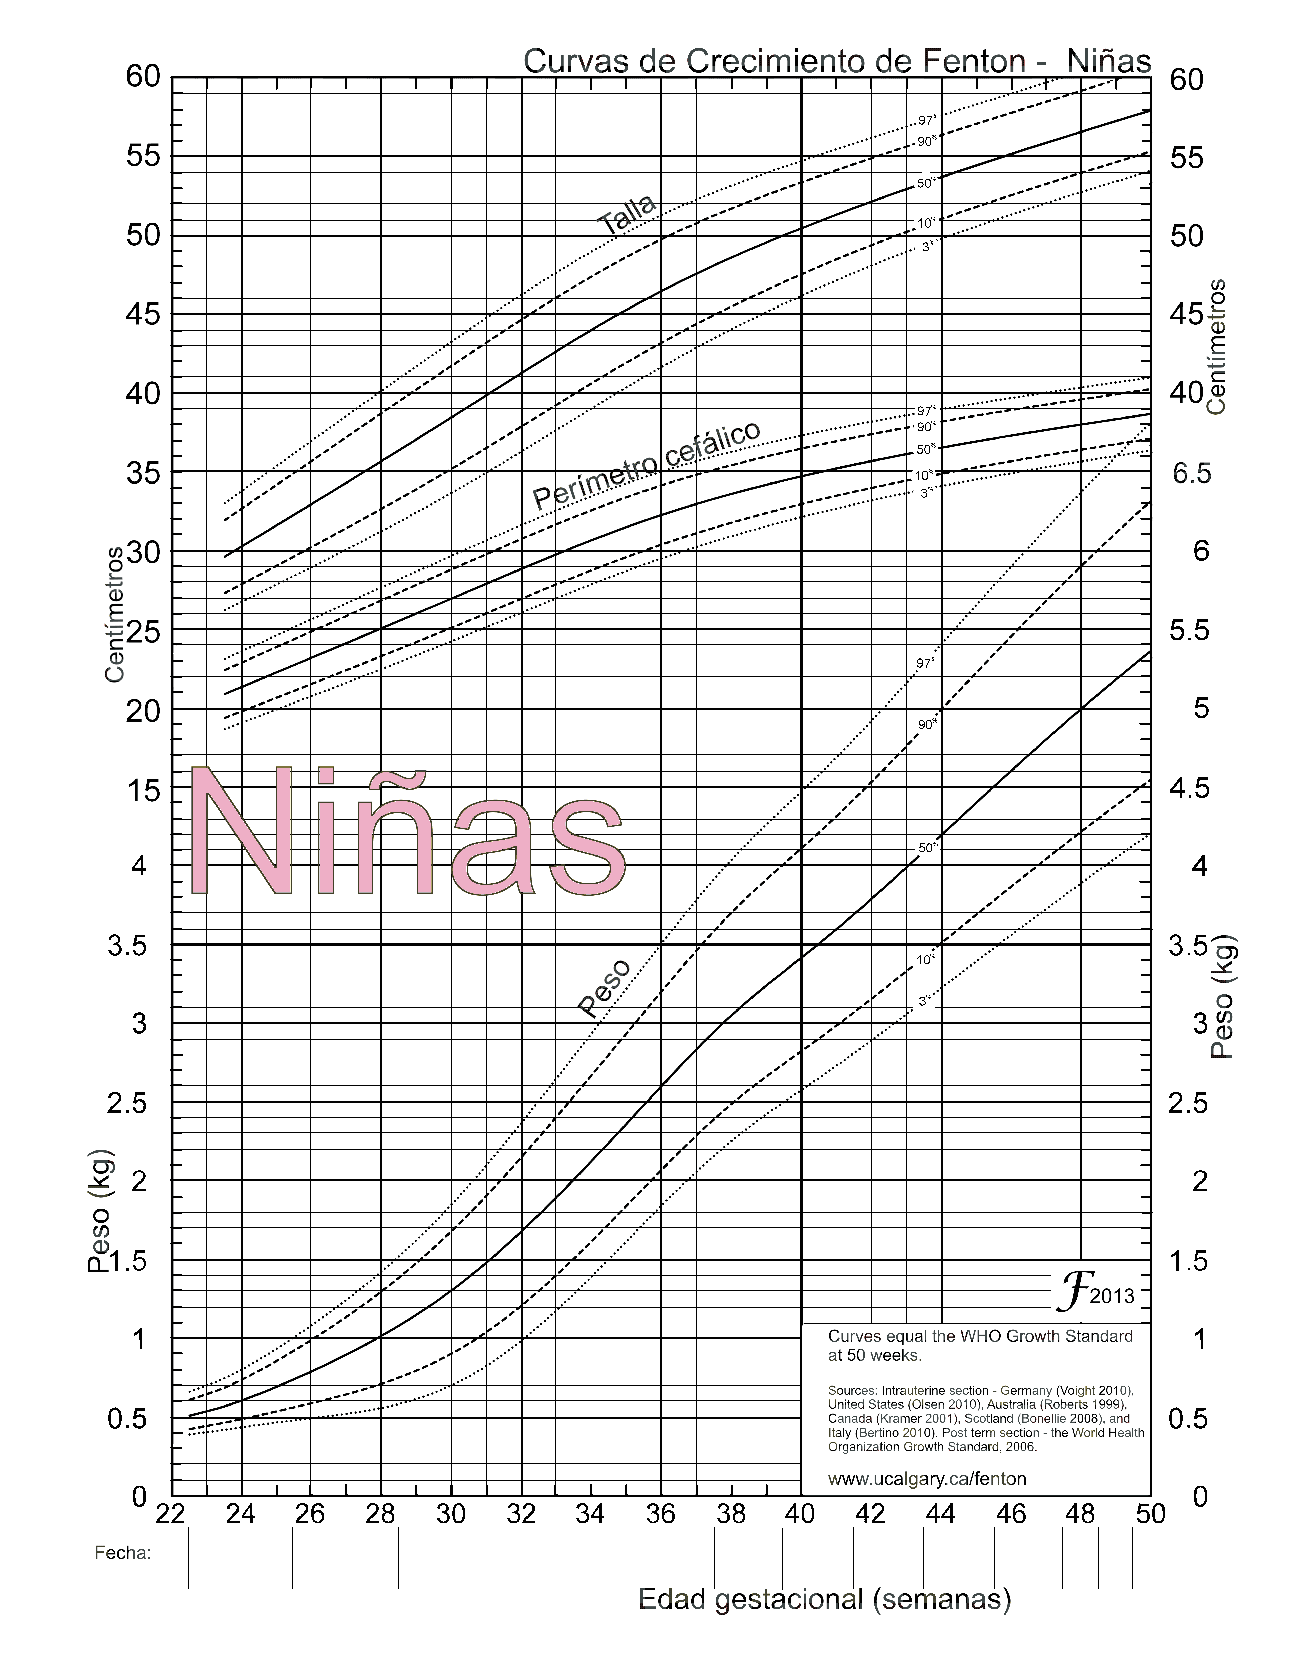

SNS - MSP/HCU form. 016C/ 2021 |  | TEST VALORACIÓN / CURVAS DE CRECIMIENTO DE FENTON - NIÑAS

FORM 016-A TESCAPURRO - BALLARD
A. DATOS DEL ESTABLECIMIENTO Y USUARIO / PACIENTE
INSTITUCIÓN DEL SISTEMA |  |  |  | UNICÓDIGO |  |  | ESTABLECIMIENTO DE SALUD |  |  |  |  | NÚMERO DE HISTORIA CLÍNICA ÚNICA |  |  |  |  |  |  | NÚMERO DE ARCHIVO

PRIMER APELLIDO |  |  |  |  |  | SEGUNDO APELLIDO |  |  |  | PRIMER NOMBRE |  |  |  |  | SEGUNDO NOMBRE |  |  |  | SEXO | EDAD | CONDICIÓN EDAD (MARCAR)
 |  |  |  |  |  |  |  |  |  |  |  |  |  |  |  |  |  |  |  |  | H |  | D

TEST DE CAPURRO (SOMÁTICO)

Edad Gestacional
=
(204 + Total Puntaje) / 7
FORMA DE LA OREJA |  | CHATA, DEFORME, PABELLON NO INCURVADO |  |  |  |  | PABELLON PARCIAL INCURVADO, BORDE SUPERIOR |  |  | PABELLON INCURVADO, BORDE SUPERIOR |  |  |  |  | PABELLON INCURVADO TOTAL

 |  |  |  |  |  | 0 |  |  | 8 |  |  |  | 16 |  |  |  |  | 24

TAMAÑO DE LA GLANDULA MAMARIA |  | NO PALPABLE |  |  |  |  | PALPABLE. MENOS DE 5 mm |  |  | PALPABLE. ENTRE 5 - 10 mm |  |  |  |  | PALPABLE. MAS DE 10 mm

 |  |  |  |  |  | 0 |  |  | 5 |  |  |  | 10 |  |  |  |  | 15

FORMACION DEL PEZON |  | APENAS VISIBLE. SIN AREOLA |  |  |  |  | DIAMETRO MENOS 7,5 mm. AREOLA LISA Y CHATA |  |  | DIAMETRO >7,5 mm. AREOLA PUNTEADA. BORDE NO LEVANTADO |  |  |  |  | DIAMETRO >7,5 mm. AREOLA PUNTEADA. BORDE LEVANTADO

 |  |  |  |  |  |  |  |  |  |  |  |  |  |  |  |  |  |  | TOTAL PUNTAJE
 |  |  |  |  |  | 0 |  |  | 5 |  |  |  | 10 |  |  |  |  | 15

TEXTURA DE LA PIEL |  | MUY FINA. GELATINOSA |  |  |  |  | FINA. LISA |  |  | MAS GRUESA. DESCAMACION SUPERFICIAL DISCRETA |  |  |  |  | GRUESA. GRIETAS SUPERFICIALES. DESCAMACION DE MANOS Y PIES |  |  |  | GRUESA. GRIETAS PROFUNDAS, APERGAMINADAS

 |  |  |  |  |  | 0 |  |  | 5 |  |  |  | 10 |  |  |  |  | 15 |  |  | 20

PLIEGUES PLANTARES |  | SIN PLIEGUES |  |  |  |  | MARCAS MAL DEFINIDAS MITAD ANTERIOR |  |  | MARCAS DEFINIDAS MITAD ANT.. SURCOS TERCIO ANT. |  |  |  |  | SURCOS EN LA MITAD ANTERIOR |  |  |  | SURCOS EN MAS DE LA MITAD ANTERIOR

 |  |  |  |  |  | 0 |  |  | 5 |  |  |  | 10 |  |  |  |  | 15 |  |  | 20

SUBTOTAL

TEST DE BALLARD

MADUREZ NEUROMUSCULAR |  |  |  |  |  |  |  |  |  |  |  |  |  |  |  |  |  |  | REGISTRAR EL VALOR

POSTURA

VENTANA CUADRADA (MUÑECA)

REBOTE DE BRAZOS

ÁNGULO POPLÍTEO

SIGNO DE LA BUFANDA

TALÓN - OREJA

 |  |  |  |  |  |  |  |  |  |  |  |  |  |  |  | TOTAL MADUREZ NEUROMUSCULAR

MADUREZ FÍSICA | -1 |  |  |  | 0 |  |  | 1 |  |  | 2 |  |  | 3 |  |  | 4 |  |  | 5 |  | REGISTRAR EL VALOR
PIEL | PEGAJOSA, QUEBRADIZA, TRANSPARENTE |  |  |  | GELATINOSA, ROJA, TRASLÚCIDA |  |  | ROSA PÁLIDO, VENAS VISIBLES |  |  | DESCAMACIÓN SUPERFICIAL Y/O ERITEMA , POCAS VENAS |  |  | ÁREAS PALIDAS Y AGRIETADAS , VENAS RARAS |  |  | ENGROSAMIENTO, AGRIETADO PROFUNDO, NO VENAS |  |  | DURA, AGRIETADA Y ARRUGADA
LANUGO | AUSENTE |  |  |  | ESCASO |  |  | ABUNDANTE |  |  | FINO |  |  | AREAS LIBRES |  |  | CASI NO HAY LANUGO
SUPERFICIE PLANTAR | TALÓN - DEDO GORDO 40-50mm: -1 < 40mm: -2 |  |  |  | >50mm NO HAY PLIEGUES |  |  | MARCAS ROJAS MORTECINAS |  |  | SÓLO PLIEGUES TRANSVERSOS ANTERIORES |  |  | PLIEGUES EN LOS 2/3 ANTERIORES |  |  | LOS PLIEGUES CUBREN TODA LA PLANTA
MAMAS | IMPERCEPTIBLES |  |  |  | APENAS PERCEPTIBLES |  |  | AREOLA PLANA, NO HAY GLÁNDULA |  |  | AREOLA GRANULOSA, GLÁNDULA DE 1-2mm |  |  | AREOLA SOBREELEVADA, GLÁNDULA DE 3-4mm |  |  | AREOLA COMPLETA, GLÁNDULA DE 5-10mm
OJO / OREJA | PÁRPADOS FUSIONADOS LEVEMENTE: -1 FUERTEMENTE: -2 |  |  |  | PÁRPADOS ABIERTOS, PABELLÓN LISO, PERMANECE ARRUGADA |  |  | PABELLÓN LIGERAMENTE INCURVADO, BLANDO, DESPLIEGUE LENTO |  |  | PABELLÓN BIEN INCURVADO, BLANDO PERO CON DESPLIEGUE RÁPIDO |  |  | FORMADO Y FIRME, DESPLIEGUE INSTANTÁNEO |  |  | CARTÍLAGO GRUESO, OREJA FIRME
GENITALES (MASCULINO) | ESCROTO APLANADO, LISO |  |  |  | ESCROTO VACÍO, CON VAGAS RUGOSIDADES |  |  | TESTÍCULOS EN LA PARTE ALTA DEL CONDUCTO, PLIEGUES MUY ESCASOS |  |  | TESTÍCULOS EN DESCENSO, RUGOSIDADES ESCASAS |  |  | TESTÍCULOS DESCENDIDOS, RUGOSIDADES ESCASAS |  |  | TESTÍCULOS COLGANTES, RUGOSIDADES PROFUNDAS
GENITALES (FEMENINO) | CLITORIS PROMINENTE, LABIOS APLANADOS |  |  |  | CLITORIS PROMINENTE Y LABIOS MENORES PEQUEÑOS |  |  | CLITORIS PROMINENTE Y LABIOS MENORES DE MAYOR TAMAÑO |  |  | LABIOS MAYORES Y MENORES IGUALMENTE PROMINENTES |  |  | LABIOS MAYORES GRANDES, LABIOS MENORES PEQUEÑOS |  |  | LOS LABIOS MAYORES CUBREN EL CLÍTORIS Y LOS LABIOS MENORES
 |  |  |  |  |  |  |  |  |  |  |  |  |  |  |  |  |  |  | TOTAL MADUREZ FÍSICA
 |  |  | ÍNDICE DE MADUREZ
 |  |  | VALOR |  | SEMANAS
 |  |  | -10 |  | 20
 |  |  | -5 |  | 22
 |  |  | 0 |  | 24
 |  |  | 5 |  | 26
 |  |  | 10 |  | 28
 |  |  | 15 |  | 30
 |  |  | 20 |  | 32
 |  |  | 25 |  | 34
 |  |  | 30 |  | 36
 |  |  | 35 |  | 38
 |  |  | 40 |  | 40
 |  |  | 45 |  | 42
 |  |  | 50 |  | 44

SNS-MSP / HCU-form. 016A/2021 |  |  |  |  |  |  |  |  |  |  |  |  | TEST VALORACIÓN / CURVAS DEL RECIÉN NACIDO

CURVAS DE FENTON NIÑOS
DATOS DEL USUARIO / PACIENTE
PRIMER APELLIDO | PRIMER NOMBRE |  | EDAD (Horas) | NÚMERO DE HISTORIA CLÍNICA ÚNICA | NÚMERO DE ARCHIVO

CURVAS DE CRECIMIENTO DE FENTON (NIÑOS)

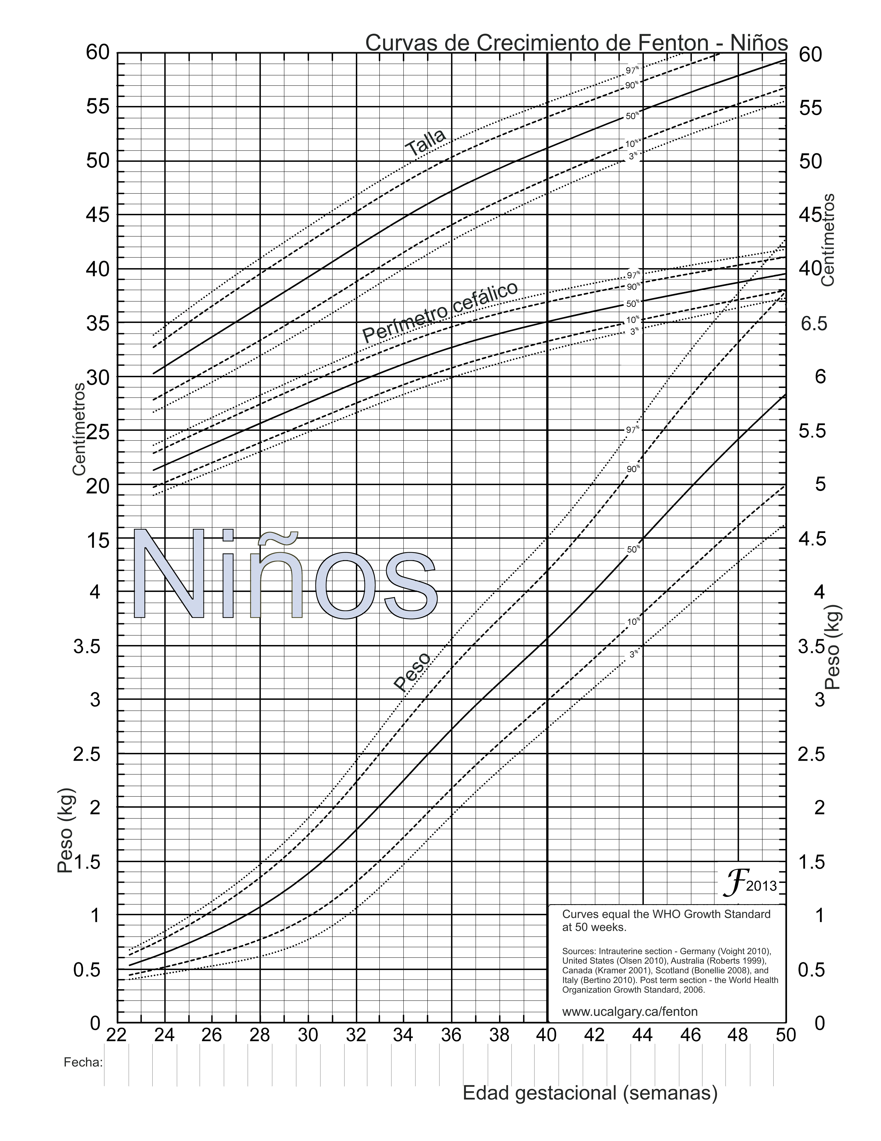

SNS - MSP/HCU form. 016B/2021 |  | TEST VALORACIÓN / CURVAS DE CRECIMIENTO DE FENTON - NIÑOS

guía 1
 | VARIABLES |  |  |  |  |  |  |  |  | GUIA DE LLENADO

 | NOMBRE Y APELLIDO DE LA MADRE |  |  |  |  |  |  |  |  | REGISTRAR
 | NOMBRE Y APELLIDO DEL RN |  |  |  |  |  |  |  |  | REGISTRAR
 | SEXO |  |  |  |  |  |  |  |  | REGISTRAR
 | Nº H. CLINICA - MADRE |  |  |  |  |  |  |  |  | REGISTRAR
 | Nº HISTORIA CLÍNICA - RN |  |  |  |  |  |  |  |  | REGISTRAR
 | SI | NO
 | 1 |  | ANTECEDENTES FAMILIARES |  |  |  |  |  |  | TITULO DEL BLOQUE 1
 | PATOLOGICOS |  |  |  |  |  |  |  |  | SUBTITULO 1 DEL BLOQUE 1
 | PADRE |  |  |  |  |  |  |  |  | REGISTRAR
 | MADRE |  |  |  |  |  |  |  |  | REGISTRAR
 | HERMANOS |  |  |  |  |  |  |  |  | REGISTRAR
 | OTROS FAMILIARES |  |  |  |  |  |  |  |  | REGISTRAR
 | OBSTETRICOS DE LA MADRE |  |  |  |  |  |  |  |  | SUBTITULO 2 DEL BLOQUE 1
 | EMBARAZO |  |  |  |  |  |  |  |  | BARRA DE NUMERO DE ORDEN
 | ABORTO |  |  |  |  |  |  |  |  | MARCAR "a"
 | TIPO DE PARTO |  |  | CEFALICO |  |  |  |  |  | MARCAR "a"
 |  |  |  | PODALICO |  |  |  |  |  | MARCAR "a"
 |  |  |  | FORCEPS |  |  |  |  |  | MARCAR "a"
 |  |  |  | CESAREA |  |  |  |  |  | MARCAR "a"
 | SEXO |  |  | MUJER |  |  |  |  |  | MARCAR "a"
 |  |  |  | HOMBRE |  |  |  |  |  | MARCAR "a"
 | PRE TERMINO |  |  |  |  |  |  |  |  | MARCAR "a"
 | A TERMINO |  |  |  |  |  |  |  |  | MARCAR "a"
 | POST TERMINO |  |  |  |  |  |  |  |  | MARCAR "a"
 | EDAD ACTUAL |  |  |  |  |  |  |  |  | REGISTRAR
 | OBSERVACIONES |  |  |  |  |  |  |  |  | REGISTRAR

 | 2 |  | DATOS PERINATALES DEL RN |  |  |  |  |  |  | TITULO DEL BLOQUE 2
 | LABOR (EN HORAS) |  |  |  |  |  |  |  |  | REGISTRAR
 | EXPULSIVO (EN MINUTOS) |  |  |  |  |  |  |  |  | REGISTRAR
 | L. AMNIOTICO (CANTIDAD) |  |  |  |  |  |  |  |  | REGISTRAR
 | L. AMNIOTICO (COLOR) |  |  |  |  |  |  |  |  | REGISTRAR
 | L. AMNIOTICO (OLOR) |  |  |  |  |  |  |  |  | REGISTRAR
 | NUMERO DE TACTOS POST HIDRORREA |  |  |  |  |  |  |  |  | REGISTRAR
 | SUFRIMIENTO FETAL |  |  |  |  |  | ¡ | c |  | MARCAR "a"
 | OBSERVACIONES |  |  |  |  |  |  |  |  | REGISTRAR

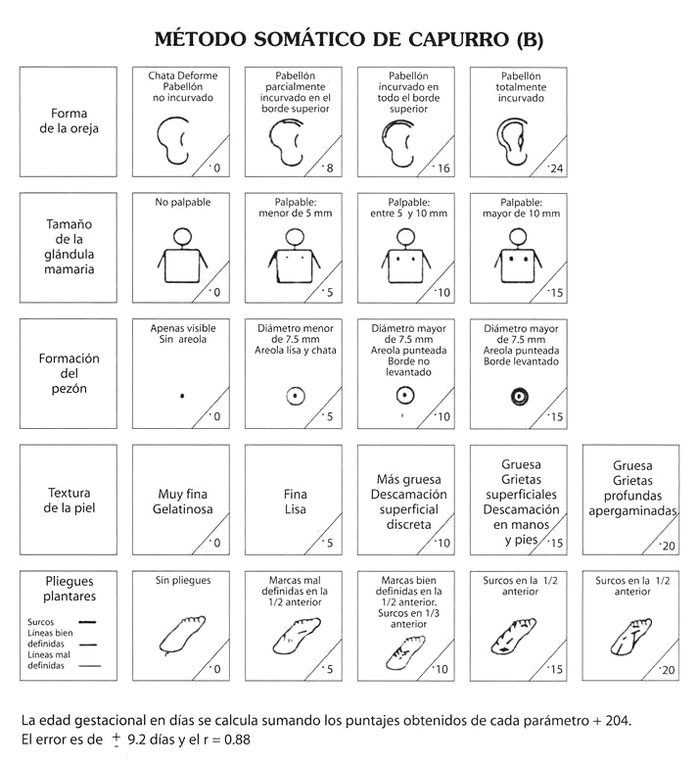
Edad Gestación =
(204 + PUNTAJE PARCIAL) / 7
 | 3 |  | APGAR |  |  |  |  |  |  |  | 4 | CAPURRO somático
10.5 |  |  |  | 0 | 1 | 2 |  |  | 1 MIN | 5 MIN

 | FRECUENCIA CARDIACA |  |  | NO HAY | MENOS DE 100 | 100 O MÁS

 | ESFUERZO RESPIRATORIO |  |  | NO HAY, NO RESPIRA | LLANTO DEBIL, RESPIRA MAL | LLANTO VIGOROSO

EG =___
 | TONO MUSCULAR |  |  | FLACIDEZ | FLEXION PARCIAL DE EXTREMIDADES | MOVIMIENTOS ACTIVOS, BUENA FLEXION

 | IRRITABILIDAD O RESPUESTA A LA ESTIMULACION |  |  | NO REACCIONA | MUECA, SUCCION. ALGUN MOVIMIENTO X ESTIMULO | TOS O ESTORNUDO, LLANTO, REACCIONA DEFENDIENDOSE

 | COLOR DE LA PIEL |  |  | CIANOSIS O PALIDEZ | PIES O MANOS CIANOTICAS | COMPLETA MENTE ROSADO

 | TOTAL

 | 5 |  | SIGNOS VITALES Y ACTIVIDADES |  |  |  |  |  |  | TITULO DEL BLOQUE 5
 | FECHA - HORA |  |  |  |  |  |  |  |  | REGISTRAR
 | TEMP. ªC |  |  |  |  |  |  |  |  | REGISTRAR
 | PULSO / minuto |  |  |  |  |  |  |  |  | REGISTRAR
 | FR / minuto |  |  |  |  |  |  |  |  | REGISTRAR
 | SAT. O2 |  |  |  |  |  |  |  |  | REGISTRAR
 | SUCCION |  |  |  |  |  |  |  |  | REGISTRAR
 | CANTIDAD |  |  |  |  |  |  |  |  | REGISTRAR
 | TOLERANCIA |  |  |  |  |  |  |  |  | REGISTRAR
 | DEPOSICION |  |  |  |  |  |  |  |  | REGISTRAR
 | ORINA |  |  |  |  |  |  |  |  | REGISTRAR
 | INFORME |  |  |  |  |  |  |  |  | REGISTRAR
 | RESPONSABLE |  |  |  |  |  |  |  |  | REGISTRAR
 | SNS-MSP / HCU-form.XXX / 2010 |  |  |  |  |  |  |  |  |  |  | ATENCION INMEDIATA AL RECIEN NACIDO

EG
Edad Gestacional
=
(204 + Total Puntaje) / 7
FORMA DE LA OREJA | CHATA, DEFORME, PABELLON NO INCURVADO |  | PABELLON PARCIAL INCURVADO, BORDE SUPERIOR |  | PABELLON INCURVADO, BORDE SUPERIOR |  | PABELLON INCURVADO TOTAL

 |  | 0 |  | 8 |  | 16 |  | 24

TAMAÑO DE LA GLANDULA MAMARIA | NO PALPABLE |  | PALPABLE. MENOS DE 5 mm |  | PALPABLE. ENTRE 5 - 10 mm |  | PALPABLE. MAS DE 10 mm

 |  | 0 |  | 5 |  | 10 |  | 15

FORMACION DEL PEZON | APENAS VISIBLE. SIN AREOLA |  | DIAMETRO MENOS 7,5 mm. AREOLA LISA Y CHATA |  | DIAMETRO >7,5 mm. AREOLA PUNTEADA. BORDE NO LEVANTADO |  | DIAMETRO >7,5 mm. AREOLA PUNTEADA. BORDE LEVANTADO

 |  |  |  |  |  |  |  |  | TOTAL PUNTAJE
 |  | 0 |  | 5 |  | 10 |  | 15

TEXTURA DE LA PIEL | MUY FINA. GELATINOSA |  | FINA. LISA |  | MAS GRUESA. DESCAMACION SUPERFICIAL DISCRETA |  | GRUESA. GRIETAS SUPERFICIALES. DESCAMACION DE MANOS Y PIES |  | GRUESA. GRIETAS PROFUNDAS, APERGAMINADAS

 |  | 0 |  | 5 |  | 10 |  | 15 |  | 20

PLIEGUES PLANTARES | SIN PLIEGUES |  | MARCAS MAL DEFINIDAS MITAD ANTERIOR |  | MARCAS DEFINIDAS MITAD ANT.. SURCOS TERCIO ANT. |  | SURCOS EN LA MITAD ANTERIOR |  | SURCOS EN MAS DE LA MITAD ANTERIOR

 |  | 0 |  | 5 |  | 10 |  | 15 |  | 20

SUBTOTAL

